ログイン
外部設計書 |  |  |  |  |  | チーム名 |  | 国士無双
 |  |  |  |  |  | 画面名 |  | ログイン、新規登録画面、登録完了画面 |  |  |  | 作成者 | 桃田 稲村 |  |  | 更新者
 |  |  |  |  |  | システム名 |  | らく雀 |  |  |  | 作成日 | 2024-06-12 |  |  | 更新日 | 2024-06-12
 |  |  |  |  |  | 備考

 | 画面設計
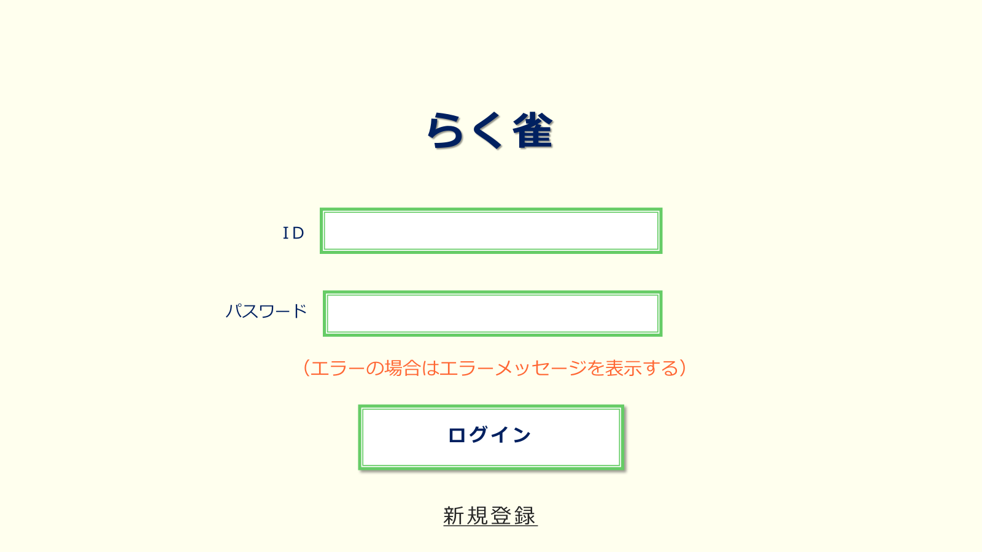

①
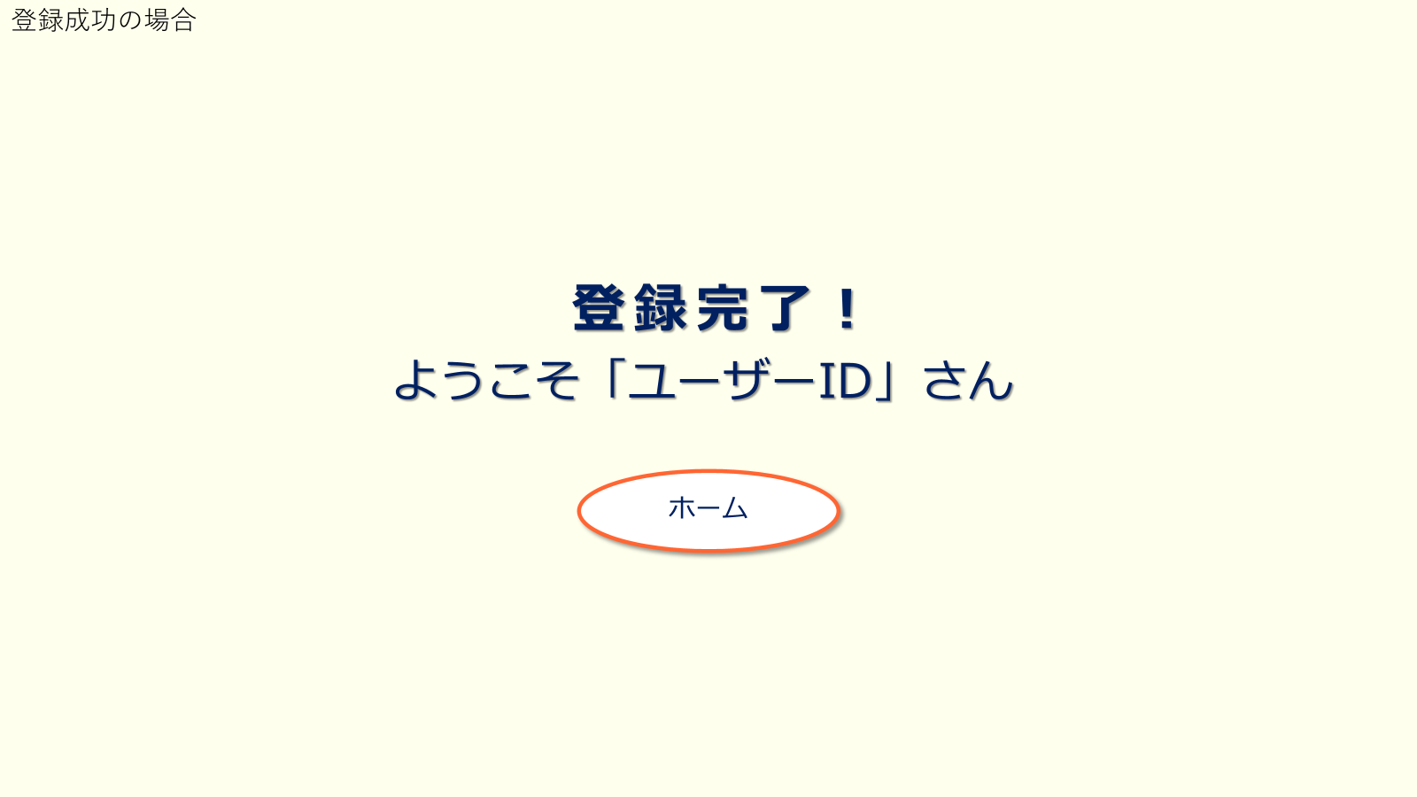
②

③

④

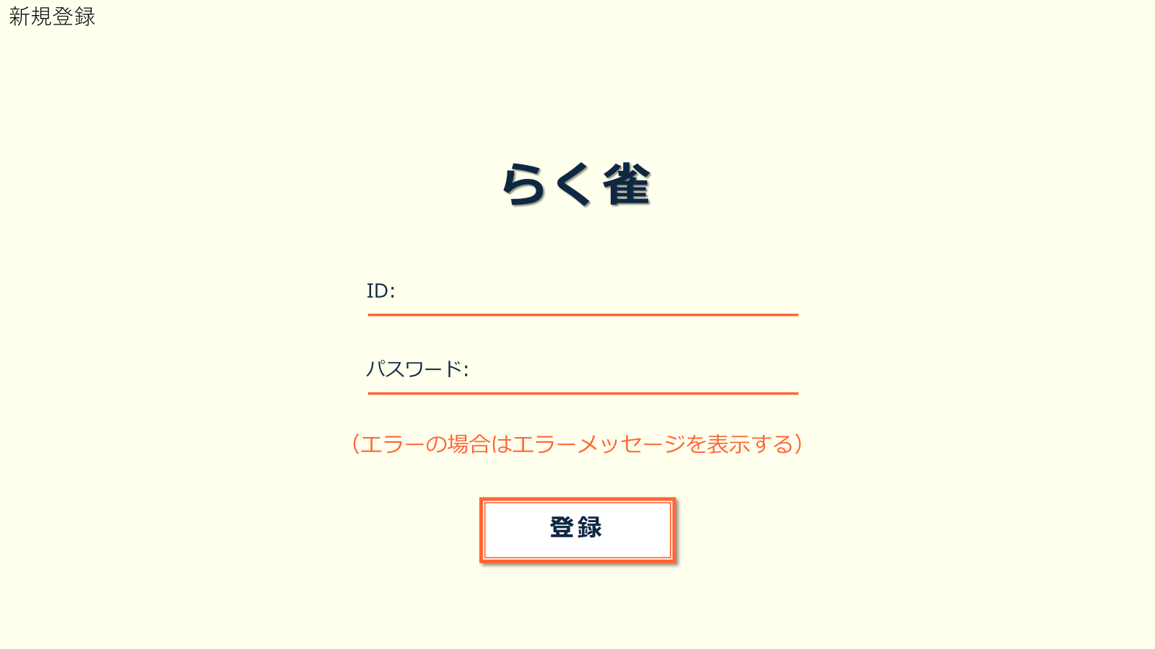
⑧

⑤

⑥

⑦

 | 機能設計
 |  | ページロード

 |  |  | 本画面ではページロード時の処理は無し。
 |  |  | ログイン画面用jspを表示する。

 |  | ③ログインボタン押下時

 |  |  | ボタン押下時、以下のエラーチェックを行う。
 |  |  | 1.ログインIDが入力されていない。
 |  |  |  | 「ログインIDを入力してください。」エラーを表示する。
 |  |  | 2.パスワードが入力されていない。
 |  |  |  | 「パスワードを入力してください。」エラーを表示する。

 |  |  | 上記エラーが無い場合、以下のパスワードチェックを行う。
 |  |  | 1.パスワードにシステム上に設定したpepperを付与し、md5ハッシュ化する。
 |  |  | 2.ログインIDとハッシュ化したパスワードを用いてusersテーブルを検索し、1件ヒットするかどうかをチェックする。

 |  |  | 上記チェックにて、1件ヒットした場合は「ホーム」画面に遷移する。
 |  |  | 1件ヒットでない場合、本画面のメッセージエリアに「ログインIDまたはパスワードに誤りがあります」と表示する。
 |  |  | メッセージエリアは、メッセージが無い場合には背景色も表示しない。

 |  | ⑥登録ボタン押下時

 |  |  | ボタン押下時、以下のエラーチェックを行う。
 |  |  | 1.ログインIDが入力されていない。
 |  |  |  | 「ログインIDを入力してください。」エラーを表示する。
 |  |  | 2.パスワードが入力されていない。
 |  |  |  | 「パスワードを入力してください。」エラーを表示する。

 |  |  | 上記エラーが無い場合、以下のパスワードチェックを行う。
 |  |  | 1.パスワードにシステム上に設定したpepperを付与し、md5ハッシュ化する。
 |  |  | 2.ログインIDとハッシュ化したパスワードを用いてusersテーブルを検索し、1件ヒットするかどうかをチェックする。

 |  |  | 上記チェックにて、1件ヒットした場合は「このIDは既に登録されています」と表示する。
 |  |  | ヒットしなかった場合、「登録完了」画面にうつる。
 |  |  | メッセージエリアは、メッセージが無い場合には背景色も表示しない。

 | 項目定義書

 | No |  | 物理名 |  | 論理名 |  | 画面型 |  | データ型(Java) | min | max | DBテーブル |  | DBカラム | 備考
 |  | 1 | LoginId |  | ログインID |  | input |  | String |  |  | users |  | user_id
 |  | 2 | Password |  | パスワード |  | input |  | String
 |  | 3 | LoginButtun |  | ログインボタン |  | buttun |  | String
 |  | 4 | NewRegistButtun |  | 新規登録ボタン |  | buttun |  | String
 |  | 5 | LoginId |  | ログインID |  | input |  | String
 |  | 6 | Password |  | パスワード |  | input |  | String
 |  | 7 | RegistButtn |  | 登録ボタン |  | buttun |  | String
 |  | 8 | HomeButtun |  | ホームページボタン |  | buttun |  | String

ホーム
外部設計書 |  |  |  |  | チーム名 |  | 国士無双
 |  |  |  |  | 画面名 |  | ホーム画面 |  |  |  | 作成者 | 桃田 稲村 |  |  | 更新者
 |  |  |  |  | システム名 |  | らく雀 |  |  |  | 作成日 | 2024-06-12 |  |  | 更新日 | 2024-06-12
 |  |  |  |  | 備考

 | 画面設計

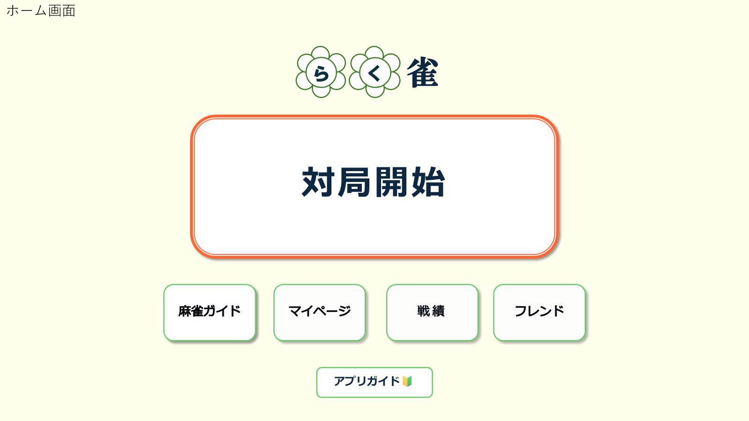

①

②
③
④
⑤

⑥

 | 機能設計
 |  |  | ホームページ用jspを表示。

 |  |  | 1.「対局開始」ボタンを押すと、対局補助画面にうつる。
 |  |  | 2.麻雀ガイドボタンを押すと、麻雀ガイド画面に移行する。
 |  |  | 3．マイページボタンを押すと、マイページ画面に移行する。
 |  |  | 4.戦績ボタンを押すと、戦績表示画面に移行する。
 |  |  | 5．フレンドボタンを押すと、フレンド表示画面に移行する。
 |  |  | 6. アプリガイドボタンを押すと、アプリガイド画面に移行する。

 | 項目定義書

 | No |  | 物理名 | 論理名 |  | 画面型 |  | データ型(Java) | min | max | DBテーブル |  | DBカラム | 備考
 |  | 1 | Start | 対局開始ボタン
 |  | 2 | Rule | 麻雀ルール表示ボタン
 |  | 3 | Mypage | マイページボタン
 |  | 4 | Record | 戦績確認ボタン
 |  | 5 | FriendList | フレンド表示ボタン
 |  | 6 | AppGuide | アプリガイドボタン

補助
外部設計書 |  |  |  |  | チーム名 |  | 国士無双
 |  |  |  |  | 画面名 |  | 補助開始画面、補助画面、選択画面 |  |  |  | 作成者 | 宮下 |  |  | 更新者
 |  |  |  |  | システム名 |  | らく雀 |  |  |  | 作成日 | 2024-06-12 |  |  | 更新日 | 2024-06-12
 |  |  |  |  | 備考

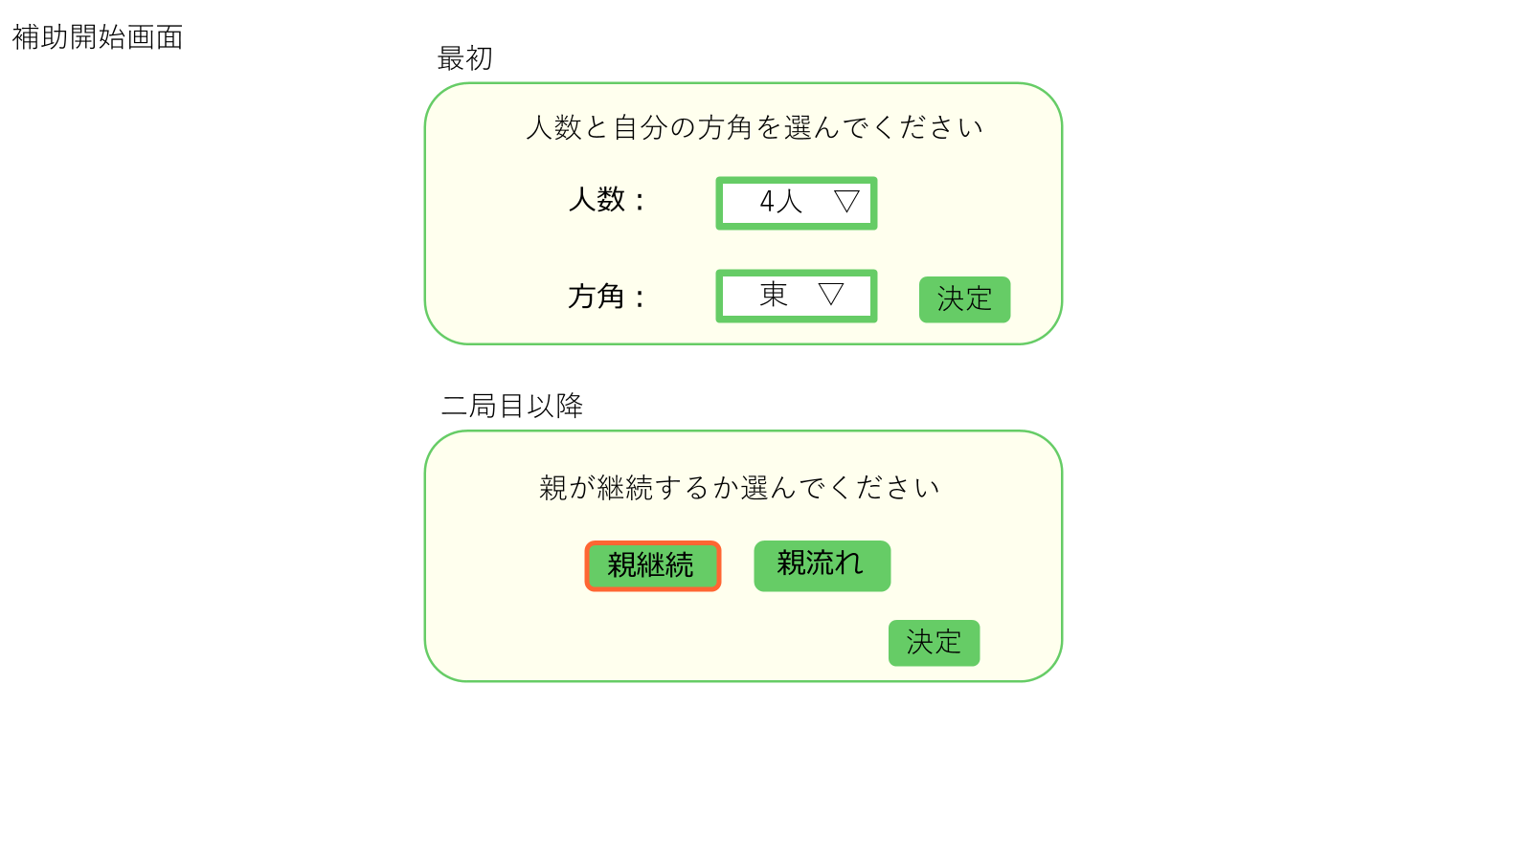
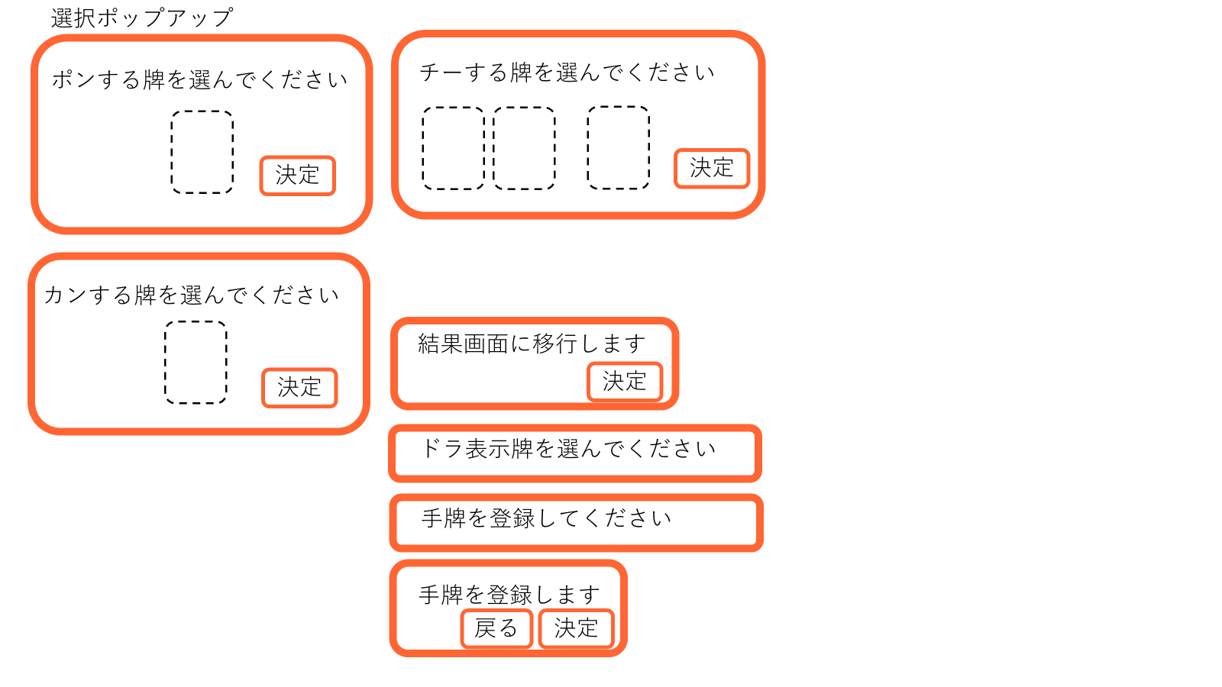
 | 画面設計

①

③
②

④

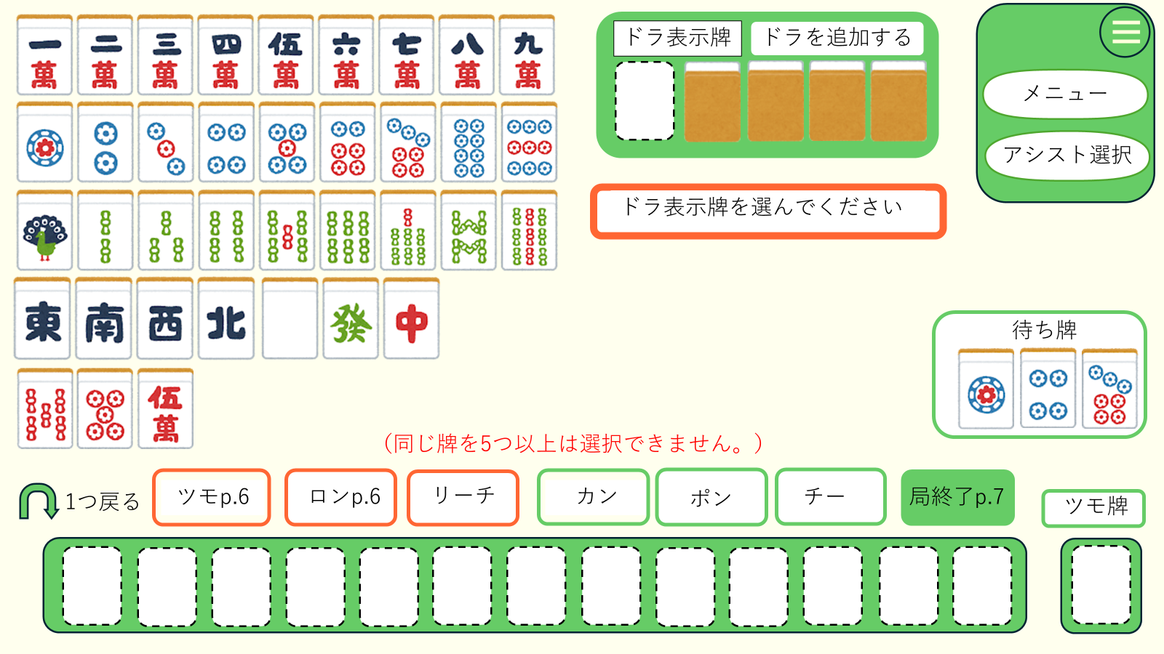

 | 機能設計
 |  | 1.ページロード
 |  |  | 麻雀補助画面のJSPを表示する
 |  |  | ページロード時に①をポップアップ表示
 |  |  | 二週目以降は②をポップアップ表示
 |  |  | ポップアップ時は背景を暗くする

 |  | 2.①、②の決定ボタンをクリック | ①、②の決定ボタンをクリック
 |  |  | ドラ表示牌を選択するように促すポップアップを表示
 |  |  | 牌を選択する枠を強調

 |  | 3. ドラ表示牌を選択
 |  |  | 選択された牌をドラ表示牌の欄に表示
 |  |  | 手牌を選択するように促すポップアップを表示

 | 項目定義書

 | No |  | 物理名 | 論理名 |  | 画面型 |  | データ型(Java) | min | max | DBテーブル |  | DBカラム | 備考

補助（2）
外部設計書 |  |  |  | チーム名 |  | 国士無双
 |  |  |  | 画面名 |  | リザルト画面、合計点表示、対局終了画面 |  |  |  | 作成者 | 桃田 稲村 |  |  | 更新者
 |  |  |  | システム名 |  | らく雀 |  |  |  | 作成日 | 2024-06-12 |  |  | 更新日 | 2024-06-12
 |  |  |  | 備考

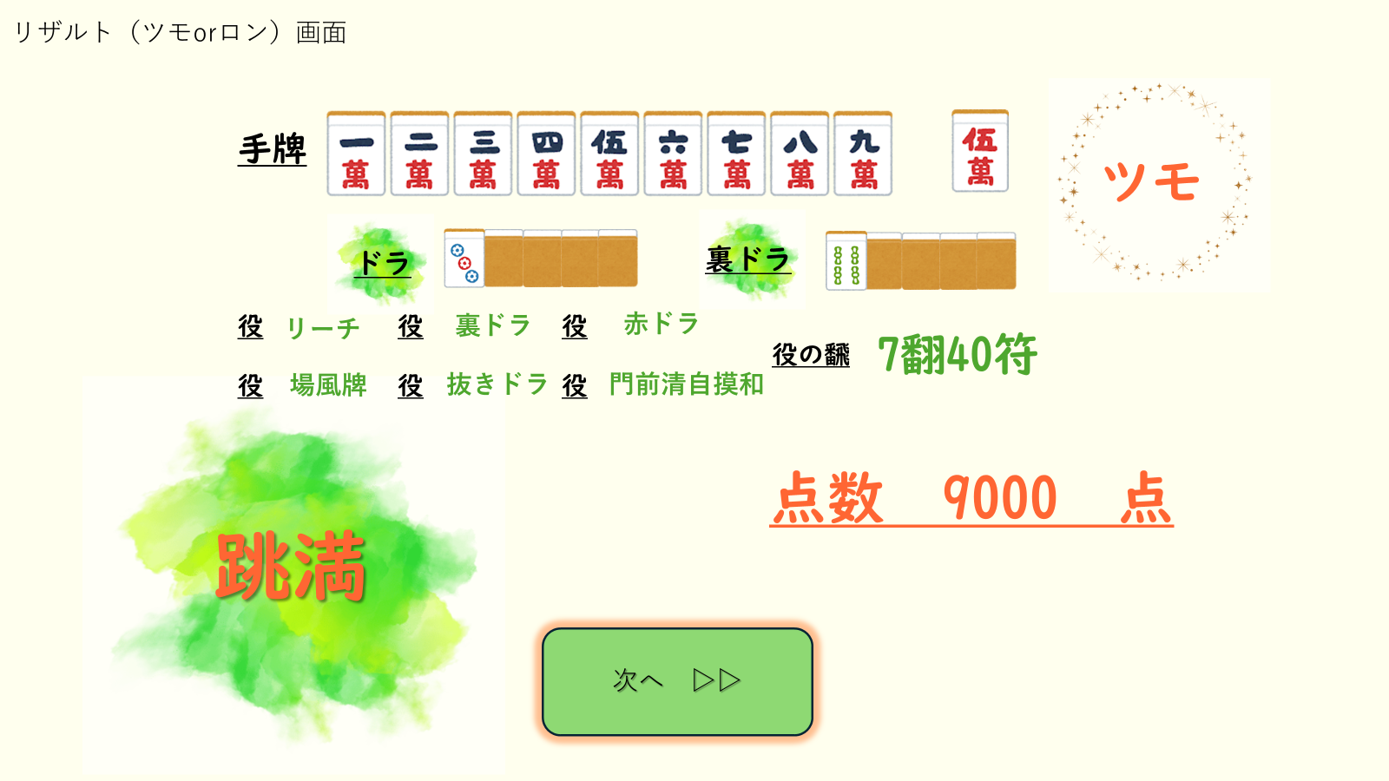
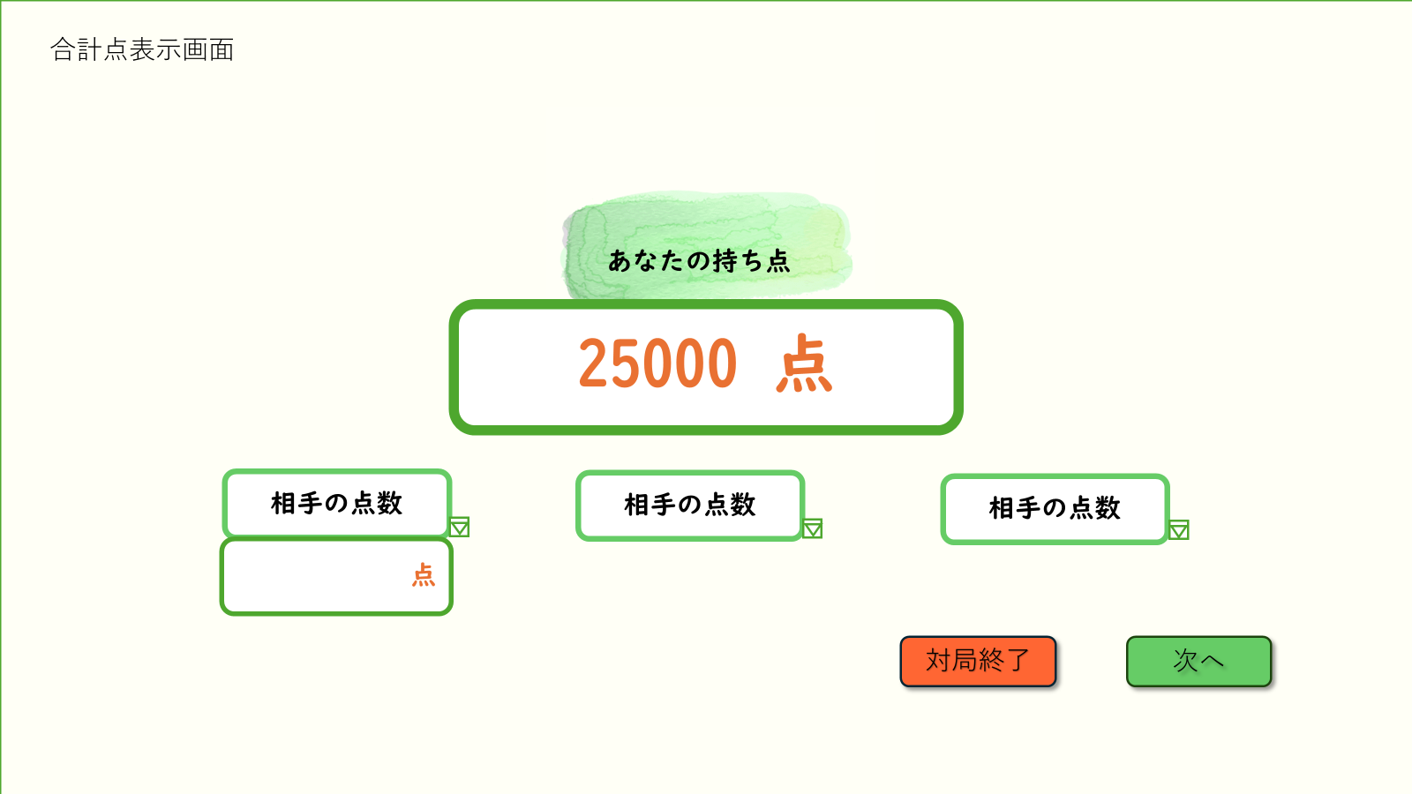
 | 画面設計

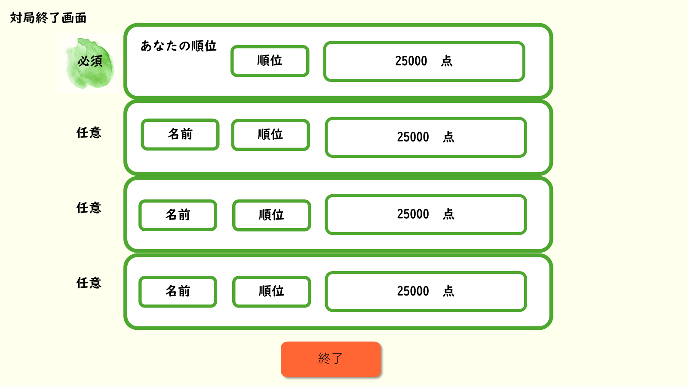
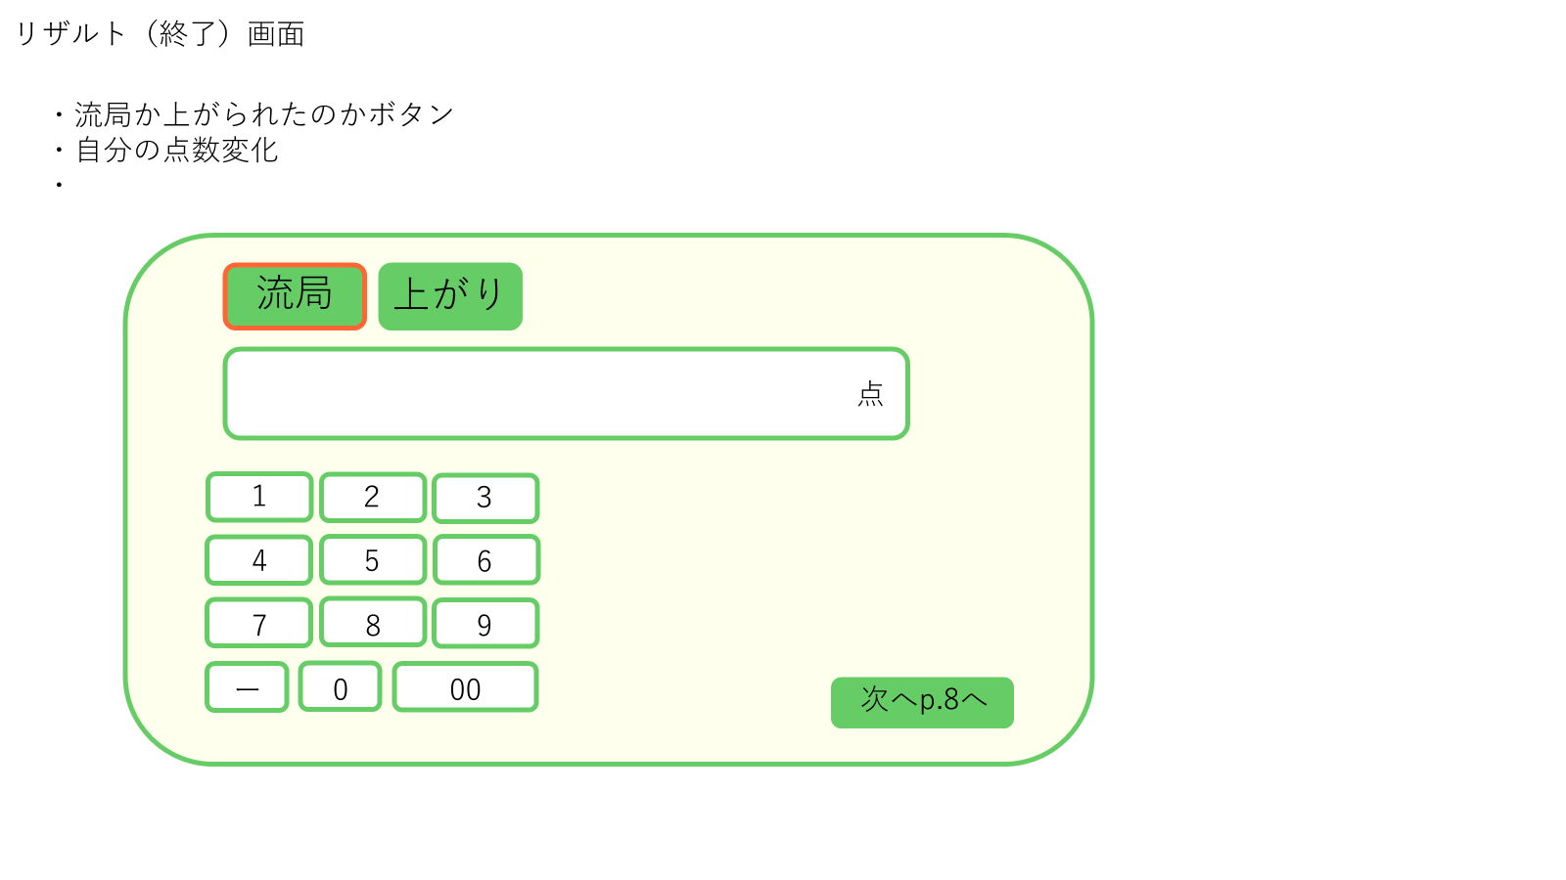

 | 機能設計

 | 項目定義書

 | No | 物理名 | 論理名 |  | 画面型 |  | データ型(Java) | min | max | DBテーブル |  | DBカラム | 備考

ルール
外部設計書 |  |  |  | チーム名 |  | 国士無双
 |  |  |  | 画面名 |  | 麻雀ガイド画面 |  |  |  | 作成者 | 桃田 稲村 |  |  | 更新者
 |  |  |  | システム名 |  | らく雀 |  |  |  | 作成日 | 2024-06-12 |  |  | 更新日 | 2024-06-12
 |  |  |  | 備考

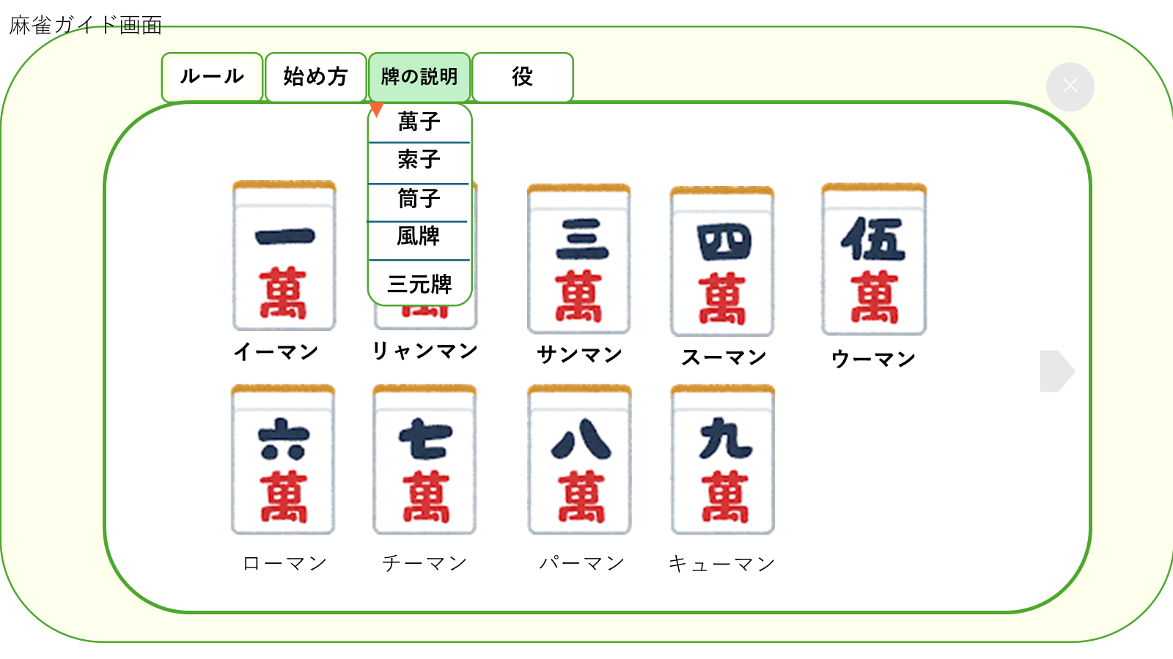
 | 画面設計
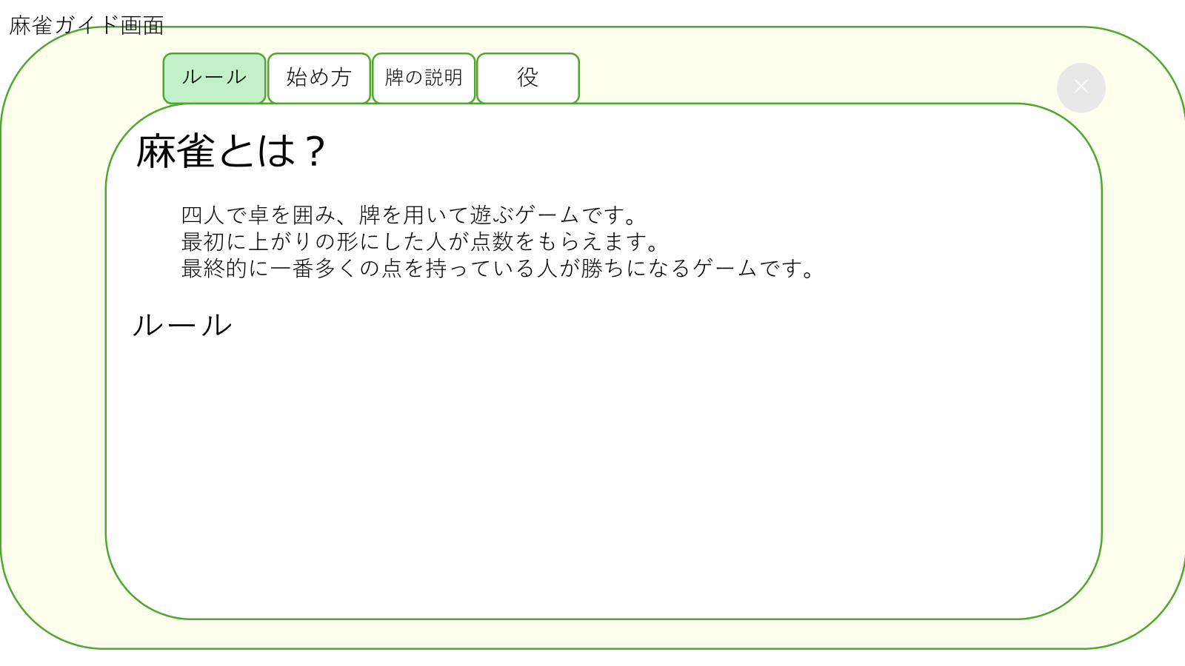

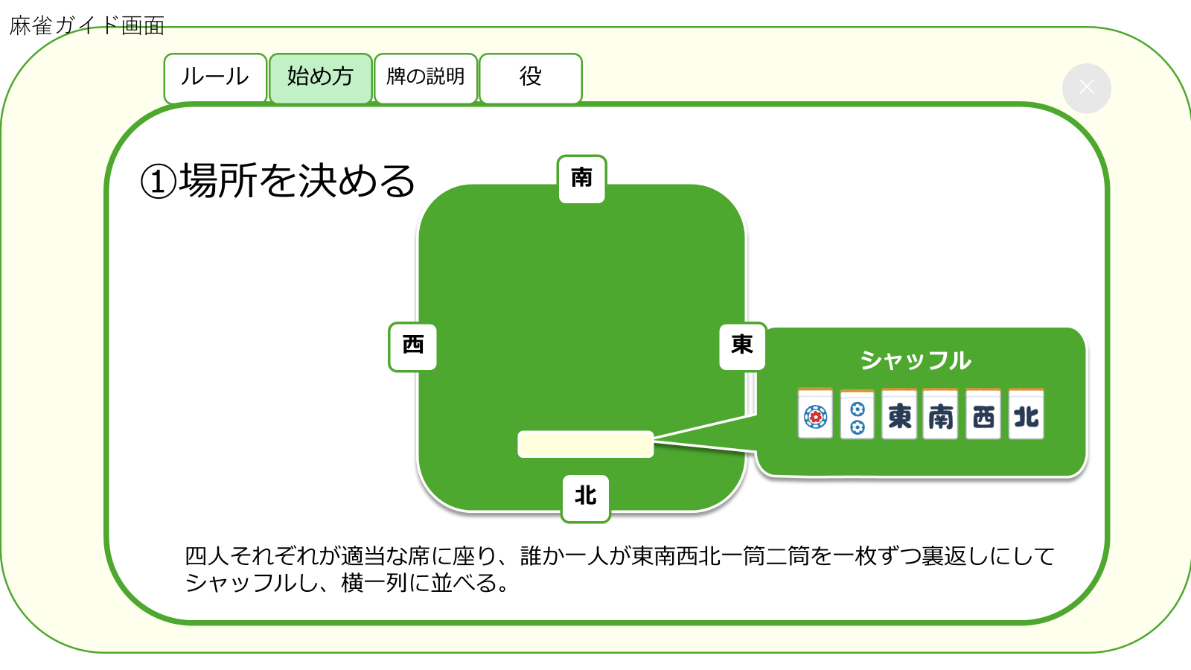
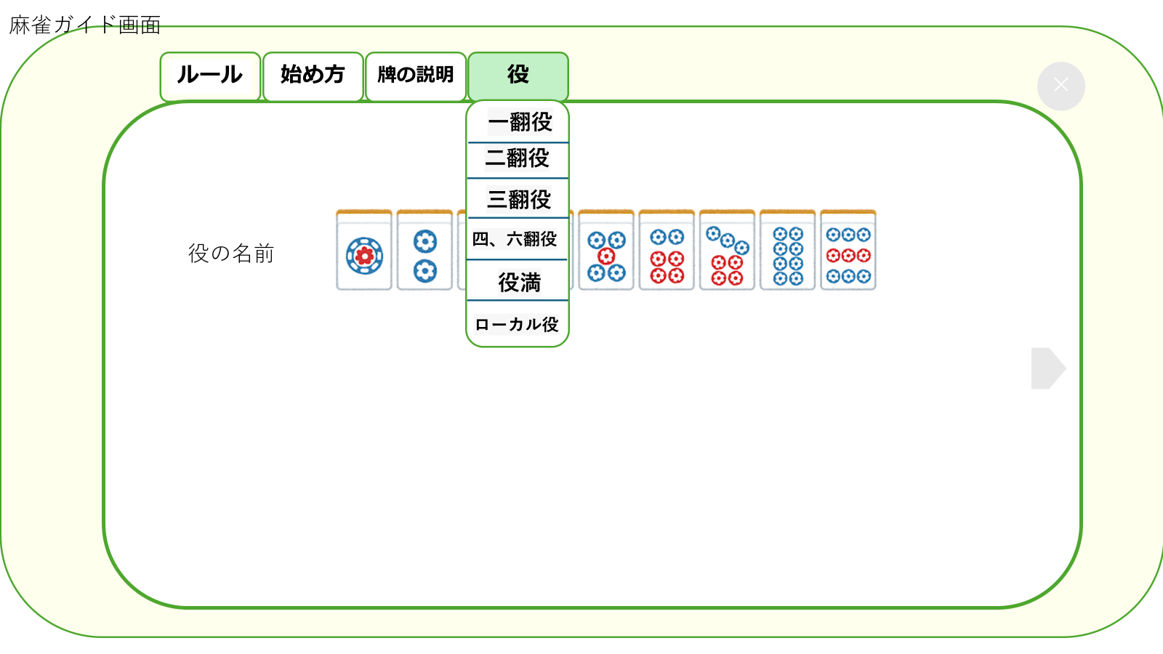

 | 機能設計

 | 項目定義書

 | No | 物理名 | 論理名 |  | 画面型 |  | データ型(Java) | min | max | DBテーブル |  | DBカラム | 備考

マイページ
外部設計書 |  |  |  |  |  | チーム名 |  | 国士無双
 |  |  |  |  |  | 画面名 |  | マイページ画面 |  |  |  | 作成者 | 桃田 稲村 |  |  | 更新者
 |  |  |  |  |  | システム名 |  | らく雀 |  |  |  | 作成日 | 2024-06-12 |  |  | 更新日 | 2024-06-12
 |  |  |  |  |  | 備考

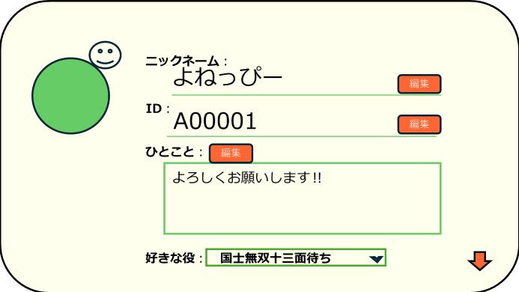
 | 画面設計
 |  |  |  |  | 1

③
①

②

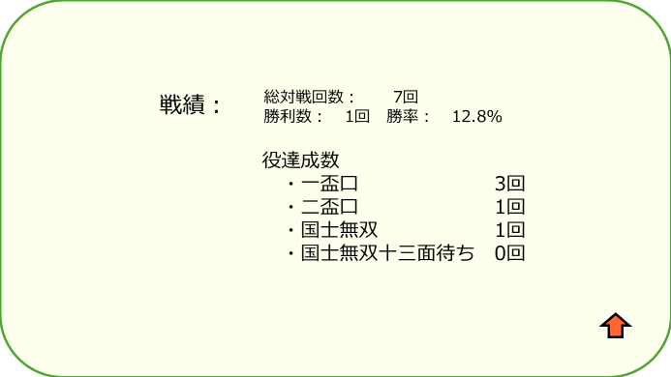

 | 機能設計

 |  | 1.ページロード
 |  |  | マイページ画面用JSPを表示する。
 |  |  | 下にスクロールで戦績を表示する。

 |  | 2.①編集ボタンクリック
 |  |  | 各編集ボタンのクリック時、編集部分のテキストエリアにカーソルが表示され編集できるようになる。
 |  |  | 編集をすると自動的に登録される。

 |  | 3.②好きな役を選択
 |  |  | 右の▽をクリックすると役の一覧が表示される。
 |  |  | 一覧から選択する。

 |  | 4.③プロフィール画像の編集
 |  |  | プロフィール画像をクリックすると、「ライブラリから選択」というボタンが表示され、クリックするとユーザーの携帯のライブラリから写真を追加することができる。

 | 項目定義書

 | No |  | 物理名 | 論理名 |  |  | 画面型 |  | データ型(Java) | min | max | DBテーブル |  | DBカラム | 備考
 |  |  | name | ニックネーム |  |  | div |  | String
 |  |  | userid | ID |  |  | div |  | String
 |  |  | message | ひとこと |  |  | div |  | String
 |  |  | yaku | 好きな役 |  |  | div
 |  |  | new | 編集 |  |  | button

対戦履歴
外部設計書 |  |  |  |  |  |  |  | チーム名 |  | 国士無双
 |  |  |  |  |  |  |  | 画面名 |  |  |  |  |  | 作成者 | 桃田 稲村 |  |  | 更新者
 |  |  |  |  |  |  |  | システム名 |  |  |  |  |  | 作成日 | 2024-06-12 |  |  | 更新日 | 2024-06-12
 |  |  |  |  |  |  |  | 備考

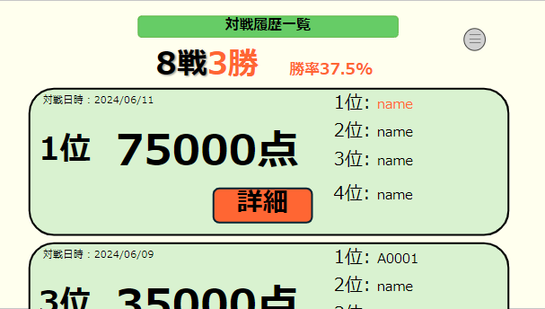
 | 画面設計
 |  |  |  |  | 対戦履歴一覧画面
②

③

①

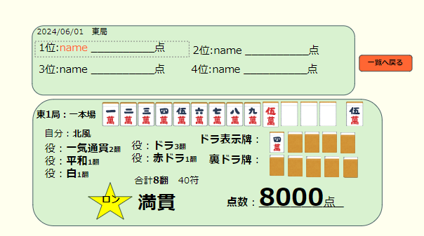
⑤
 | 画面設計
 |  |  |  |  |  |  | 詳細画面

④

⑥

 | 機能設計

 |  |  | 1.ページロード
 |  |  |  | 対戦履歴画面用JSPを表示する。
 |  |  |  | 上部に総対局数と上がり数、勝率を表示する。
 |  |  |  | ページ表示時、対戦履歴データを日付の昇順で取得する。
 |  |  |  | 対戦履歴データを一列で表示する。

 |  |  | 2.①詳細ボタンクリック
 |  |  |  | 詳細ボタンのクリック時、詳細画面JSPにページが切り替わり表示される。
 |  |  | 3.③メニューボタンクリック
 |  |  |  | メニューボタンのクリック時、メニューがポップアップ表示される。

 |  |  | 4.②一覧へ戻るボタンクリック
 |  |  |  | 一覧へ戻るボタンのクリック時、ページが戻り対戦履歴画面JSPが表示される。

 | 項目定義書

 | No |  | 物理名 |  |  | 論理名 |  |  | 画面型 |  | データ型(Java) | min | max | DBテーブル |  | DBカラム | 備考
 |  | 1 | detail |  |  | 詳細 |  |  | button
 |  | 2 | menu |  |  | メニュー |  |  | button
 |  | 3
 |  | 4 | list |  |  | 一覧へ戻る |  |  | button

フレンド
外部設計書 |  |  |  |  | チーム名 |  | 国士無双
 |  |  |  |  | 画面名 |  |  |  |  |  | 作成者 | 桃田 稲村 |  |  | 更新者
 |  |  |  |  | システム名 |  |  |  |  |  | 作成日 | 2024-06-12 |  |  | 更新日 | 2024-06-12
 |  |  |  |  | 備考

 | 画面設計

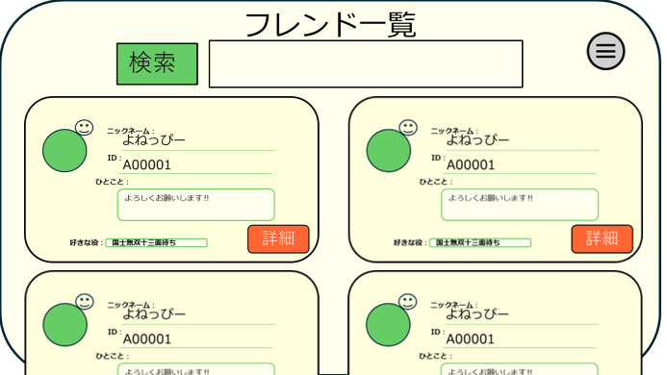
①

②

 | 機能設計
 |  | 1.ページロード
 |  | フレンド検索用jspを表示させる。

 |  | 2.①検索欄について
 |  |  | フレンドになりたい人のＩＤ又は氏名を入力し、検索をクリックすることで対象が画面に表示されます。
 |  |  | 画面に出ている申請ボタンを押すことでフレンドになることができ、フレンド一覧に追加されます。

 |  | ３．②詳細ボタンについて
 |  |  | ②の詳細ボタンを押すことでマイページのような画面が表示され、フレンドの好きな役や戦績、上がり役数を閲覧できます。

 | 項目定義書

 | No | 物理名 |  | 論理名 |  | 画面型 |  | データ型(Java) | min | max | DBテーブル |  | DBカラム | 備考

アプリガイド
外部設計書 |  |  |  |  | チーム名 |  | 国士無双
 |  |  |  |  | 画面名 |  |  |  |  |  | 作成者 | 桃田 稲村 |  |  | 更新者
 |  |  |  |  | システム名 |  |  |  |  |  | 作成日 | 2024-06-12 |  |  | 更新日 | 2024-06-12
 |  |  |  |  | 備考

 | 画面設計
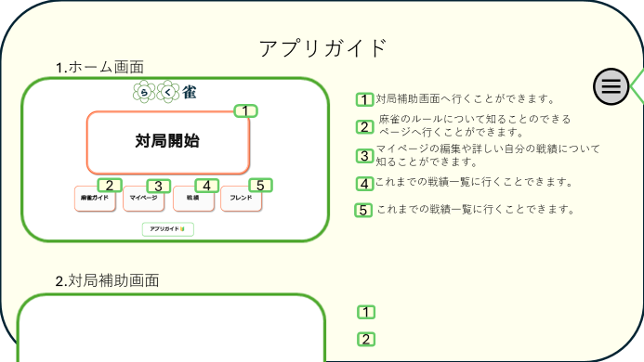

①

②

 | 機能設計
 |  | 1. ページロード

 |  | アプリガイド用jspを表示させる。
 |  | 下にスクロールすることで他のページ説明を読むことができるようになる

 |  | 2.①目次ボタン
 |  | ①のボタンを押すことで目次がポップアップされ表示されている文字列をクリックすることで目的の場所へ飛ぶことができる。

 | 項目定義書

 | No |  | 物理名 | 論理名 |  | 画面型 |  | データ型(Java) | min | max | DBテーブル |  | DBカラム | 備考

